상품제안서
송월타올 항균 슈퍼클래스 180g | 상품코드: F17428

 |  |  |  |  |  |  | 02-412-0044 | www.easy1.co.kr
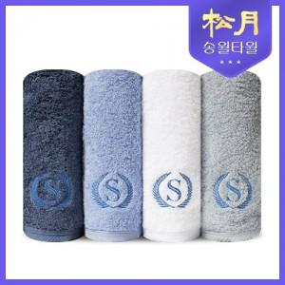

【상세/제작정보】 | 최고급 품질의 고급면사

【인쇄/포장옵션】 | 실크, 자수 / 포장지포장

【공급단가】 | 수량 | 100~ | 300~ | 500~ | 1,000~ | 2,000~
*VAT별도 | 단가 | 6,230원 | 5,950원 | 5,800원 | 5,750원 | 5,700원

【상품 URL】 | https://dev.easy1.co.kr:443/src/goods_detail.php?gdno=17428

